1GD-FR-0020
 |  |  |  |  |  |  | PROCESO DE GESTIÓN DOCUMENTAL |  |  |  |  |  |  |  |  | POLICÍA NACIONAL
Código:1GD-FR-0020
Fecha: 04/07/2018 |  |  |  |  |  |  | DIAGNÓSTICO INTEGRAL PARA LOS ARCHIVOS DE LA POLICÍA NACIONAL
Versión: 0

CIUDAD: BUCARAMANGA |  |  |  |  |  |  |  |  |  | FECHA ELABORACIÓN DEL DIAGNÓSTICO: |  |  |  |  |  |  | 14 |  | 1 |  |  | 2021
RESPONSABLE DEL DILIGENCIAMIENTO: IT. FABIO NEL BAUTISTA NIAMPIRA
A. IDENTIFICACIÓN
CÓDIGO Y NOMBRE DE LA UNIDAD: 3.8.5.7 DEPARTAMENTO DE POLICIA SANTANDER
FECHA DE CREACIÓN DE LA UNIDAD:1919 |  |  |  |  |  |  |  |  |  | ACTO ADMINISTRATIVO DE CREACIÓN DE LA UNIDAD: Ley 25 de 1910
DIRECCIÓN DE LA UNIDAD: CALLE 20 NRO.20-52 |  |  |  |  |  |  |  |  |  | ACTO ADMINISTRATIVO VIGENTE DE LA UNIDAD::RESOLUCÍON NRO. 02843 de 2013 POR LA CUAL SE DEFINE LA ESTRUCTURA ORGÁNICA DESAN
CORREO ELECTRÓNICO DE LA UNIDAD: desan.coman@policia.gov.co |  |  |  |  |  |  |  |  |  | TELÉFONO:6351440 |  |  |  |  |  |  |  | IP: 30800
A.1 DIRECTOR, COMANDANTE O JEFE DE LA UNIDAD:
NOMBRE: |  |  | IVÁN DARÍO SANTAMARÍA MONTOYA
GRADO: |  |  | CORONEL
CARGO: |  |  | COMANDANTE DEPARTAMENTO DE POLICIA SANTANDER
TIEMPO EN EL CARGO: |  |  |  | 1 MES
A.2 ADMINISTRACIÓN DEL ARCHIVO
Jefe Grupo de Gestión Documental
NOMBRES Y APELLIDOS: FABIO NEL BAUTISTA NIAMPIRA |  |  |  |  |  |  |  |  |  | CAPACITACIÓN O CURSOS EN GESTIÓN DOCUMENTAL Y ARCHIVÍSTICA
GRADO:INTENDENTE |  |  |  |  |  |  |  |  |  | 1 | TECNOLOGO EN GESTION ADMINISTRATIVA
CARGO:JEFE GRUPO GESTIÓN DOCUMENTAL |  |  |  |  |  |  |  |  |  | 2 | SEMINARIO LEY GENERAL DE ARCHIVO (LEY 594)
TIEMPO EN EL PROCESO DE GESTIÓN DOCUMENTAL (Años, Meses, Días): 11 años -1 mes |  |  |  |  |  |  |  |  |  | 3 | COMPETENCIA LABORAL EN LA NORMA PRODUCIR LOS DOCUMENTOS QUE SE ORIGINEN DE LAS FUNCIONES ADMINISTRATIVAS
TIEMPO EN LA INSTITUCIÓN (Años, Meses, Días): 17 AÑOS -11 MES -3 DIAS |  |  |  |  |  |  |  |  |  | 4 | COMPETENCIA LABORAL EN LA NORMA ORGANIZAR LA DOCUMENTACION TENIENDO EN CUENTA LAS NORMAS LEGALES VIGENTES
CORREO INSTITUCIONAL: nel.bautista@correo.policia.gov.co |  |  |  |  |  |  |  |  |  | 5 | CURSO ORGANIZACION ARCHIVOS DE GESTION
No. CELULAR: |  |  |  |  |  |  |  |  |  | 6 | SIMPOSIO (ENCUENTRO NACIONAL DE JEFES DE GESTION DOCUMENTAL Y RESPONSABLES DE ARCHIVOS CENTRALES)
No IP DE LA OFICINA Y/O GRUPO:30800 |  |  |  |  |  |  |  |  |  | 7 | CURSO GESTION DOCUMENTAL (SENA)
CONDICIÓN MÉDICO LABORAL: APTO
Funciones del Jefe Grupo de Gestión Documental
1 | Brindar la información que corresponda de acuerdo a la naturaleza del cargo, a quien la requiera, siguiendo los lineamientos de la normativa establecida
2 | Implementar el sistema de gestión integral de acuerdo con los lineamientos institucionales, efectuando mejora continua en los procesos que lo requieran.
3 | Realizar las actividades establecidas en la gestión documental, aplicando la normativa vigente
4 | Realizar las actividades establecidas para la implementación del sistema de gestión ambiental en la Policía Nacional.
5 | Guardar la reserva y confidencialidad de los documentos e información que sea de su conocimiento dentro del cumplimiento de sus funciones.
6 | Dar buen uso a los elementos asignados bajo su responsabilidad, con el fin de mantenerlos disponibles para el servicio.
7 | Las demás que le sean asignadas de acuerdo con la ley, los reglamentos o la naturaleza de su cargo.
Responsable Archivo Central
NOMBRES Y APELLIDOS: WILLINTONG EDUARDO ORTIZ TRIANA |  |  |  |  |  |  |  |  |  | CAPACITACIÓN O CURSOS EN GESTIÓN DOCUMENTAL Y ARCHIVÍSTICA
GRADO: PATRULLERO |  |  |  |  |  |  |  |  |  | 1 | ORGANIZACIÓN DE ARCHIVOS
CARGO: RESPONSABLE ARCHIVO |  |  |  |  |  |  |  |  |  | 2
TIEMPO EN EL PROCESO DE GESTIÓN DOCUMENTAL (Años, Meses, Días): 3 AÑO- 1 MESES |  |  |  |  |  |  |  |  |  | 3
TIEMPO EN LA INSTITUCIÓN (Años, Meses, Días): 15 AÑOS |  |  |  |  |  |  |  |  |  | 4
CORREO INSTITUCIONAL: eduardo.ortiz@correo.policia.gov.co |  |  |  |  |  |  |  |  |  | 5
No. CELULAR: |  |  |  |  |  |  |  |  |  | 6
No IP DE LA OFICINA Y/O GRUPO: 30800 |  |  |  |  |  |  |  |  |  | 7
CONDICIÓN MÉDICO LABORAL: NO APTO |  |  |  |  |  |  |  |  |  | 8
Funciones del Responsable Archivo Central
1 | Brindar la información que corresponda de acuerdo a la naturaleza del cargo, a quien la requiera, siguiendo los lineamientos de la normativa establecida.
2 | Implementar el sistema de gestión integral de acuerdo con los lineamientos institucionales, efectuando mejora continua en los procesos que lo requieran.
3 | Realizar las actividades establecidas en la gestión documental, aplicando la normativa vigente.
4 | Realizar las actividades establecidas para la implementación del sistema de gestión ambiental en la Policía Nacional.
5 | Guardar la reserva y confidencialidad de los documentos e información que sea de su conocimiento dentro del cumplimiento de sus funciones.
6 | Dar buen uso a los elementos asignados bajo su responsabilidad, con el fin de mantenerlos disponibles para el servicio.
7 | Las demás que le sean asignadas de acuerdo con la ley, los reglamentos o la naturaleza de su cargo.
TALENTO HUMANO
GRADO | APELLIDOS Y NOMBRES |  |  |  |  | CÉDULA | CARGO ACTUAL | No. De Celular | TIEMPO DE SERVICIO EN LA UNIDAD |  |  | TIEMPO EN EL PROCESO DE GESTIÓN DOCUMENTAL |  |  | NIVEL ACADÉMICO |  |  |  |  | CONDICIÓN MÉDICO LABORAL
 |  |  |  |  |  |  |  |  | Años | Meses | Días | Años | Meses | Días
IT | BAUTISTA NIAMPIRA FABIO NEL |  |  |  |  |  | JEFE GRUPO |  | 13 | 0 | 28 | 10 | 0 | 5 | TECNOLOGO |  |  |  |  | APTO
PT | ORTIZ TRIANA WILLINTONG |  |  |  |  |  | RESPONSABLE DE ARCHIVO |  | 3 | 11 | 29 | 3 | 0 | 26 | TECNICO |  |  |  |  | NO APTO
PT | ARIZA DIAZ ROBINSON IVAN |  |  |  |  |  | AUXILIAR DE ARCHIVO |  | 14 | 2 | 0 | 2 | 0 | 22 | TECNICO |  |  |  |  | NO APTO
PT | ESTEVEZ ACOSTA SERGIO |  |  |  |  |  | RADICADOR |  | 14 | 2 | 0 | 11 | 0 | 0 | TECNICO |  |  |  |  | APTO
PT | AVENDAÑO RODRIGUEZ DIANA MARIA |  |  |  |  |  | AUXILIAR DE ARCHIVO |  | 10 | 1 | 0 | 0 | 2 | 12 | TECNICO |  |  |  |  | APTO
PT | SUAREZ GONZALEZ JOSE ORLANDO |  |  |  |  |  | ESTAFETA |  | 6 | 6 | 12 | 2 | 0 | 19 | TECNICO |  |  |  |  | APTO
A.3 NIVEL Y TIPO DE ARCHIVO
NIVEL DE LA UNIDAD: |  |  |  |  |  | Asesor |  | Control |  | Operativo |  |  |  | Administrativo |  |  |  |  | Docente
 |  |  |  |  |  |  |  |  |  | X
JURISDICCIÓN: |  |  |  |  |  | Dirección |  |  | Oficina Asesora |  |  | Región |  | Metropolitana |  | Departamento |  |  | Escuela de Policía |  |  |  | Centro de Instrucción
 |  |  |  |  |  |  |  |  |  |  |  |  |  |  |  | X
MISIÓN DE LA UNIDAD: |  |  |  |  |  | LA MISIÓN DEL DEPARTAMENTO DE POLICÍA SANTANDER ESTÁ ENCAMINADA A CONTRIBUIR CON LA SATISFACCIÓN DE LAS NECESIDADES DE SEGURIDAD Y TRANQUILIDAD PÚBLICA MEDIANTE UN EFECTIVO SERVICIO FUNDAMENTADO EN LA PREVENCIÓN, INVESTIGACIÓN Y CONTROL DE DELITOS Y CONTRAVENCIONES, COADYUVANDO A GARANTIZAR LAS CONDICIONES NECESARIAS PARA QUE LOS HABITANTES DENTRO DE LA JURISDICCIÓN DE LAS UNIDADES, PUEDAN EJERCER SUS DERECHOS Y LIBERTADES PUBLICAS.
...
B1. DATOS GENERALES Y UBICACIÓN DEL DEPÓSITO DE ARCHIVO
Accesorio |  |  |  |  |  |  |  | Cantidad | Accesorio |  |  |  |  | Cantidad | Accesorio |  |  |  |  |  |  | Cantidad
Cuenta con extintores CO2 (cuantos): |  |  |  |  |  |  |  | 3 | Termohigrómetros |  |  |  |  | 3 | Puestos de Trabajo |  |  |  |  |  |  | 3
Cuenta con extintores Multipropósito(cuantos): |  |  |  |  |  |  |  | 5 | Equipos de Computo |  |  |  |  | 3 | Teléfonos |  |  |  |  |  |  | 0
Cuenta con extractores de aire (cuantos): |  |  |  |  |  |  |  | 0 | Escáneres |  |  |  |  | 1 | Unidades de Conservación (Cajas) |  |  |  |  |  |  | 2583
Cuenta con sensores de movimiento: |  |  |  |  |  |  |  | 0 | Impresoras |  |  |  |  | 1 | Unidades de Conservación (Carpetas) |  |  |  |  |  |  | 16058
Deshumidificadores |  |  |  |  |  |  |  | 0 | Fotocopiadoras |  |  |  |  | 1 | Equipos de Microfilmación |  |  |  |  |  |  | 0
Otros, cuales?
EVIDENCIA FOTOGRÁFICA
SE DEBERÁ ANEXAR FOTOGRAFÍAS QUE DEN CUANTA DE LAS CONDICIONES TÉCNICAS MÍNIMAS QUE PRESENTA LA ESTRUCTURA DEL ARCHIVO, EQUIPAMIENTO Y MOBILIARIO, ESTANTERÍA, SEÑALÉTICA Y SEGURIDAD, LAS ÁREAS COLINDANTES Y EL ESTADO DE LA INFORMACIÓN ADMINISTRADA POR LA UNIDAD

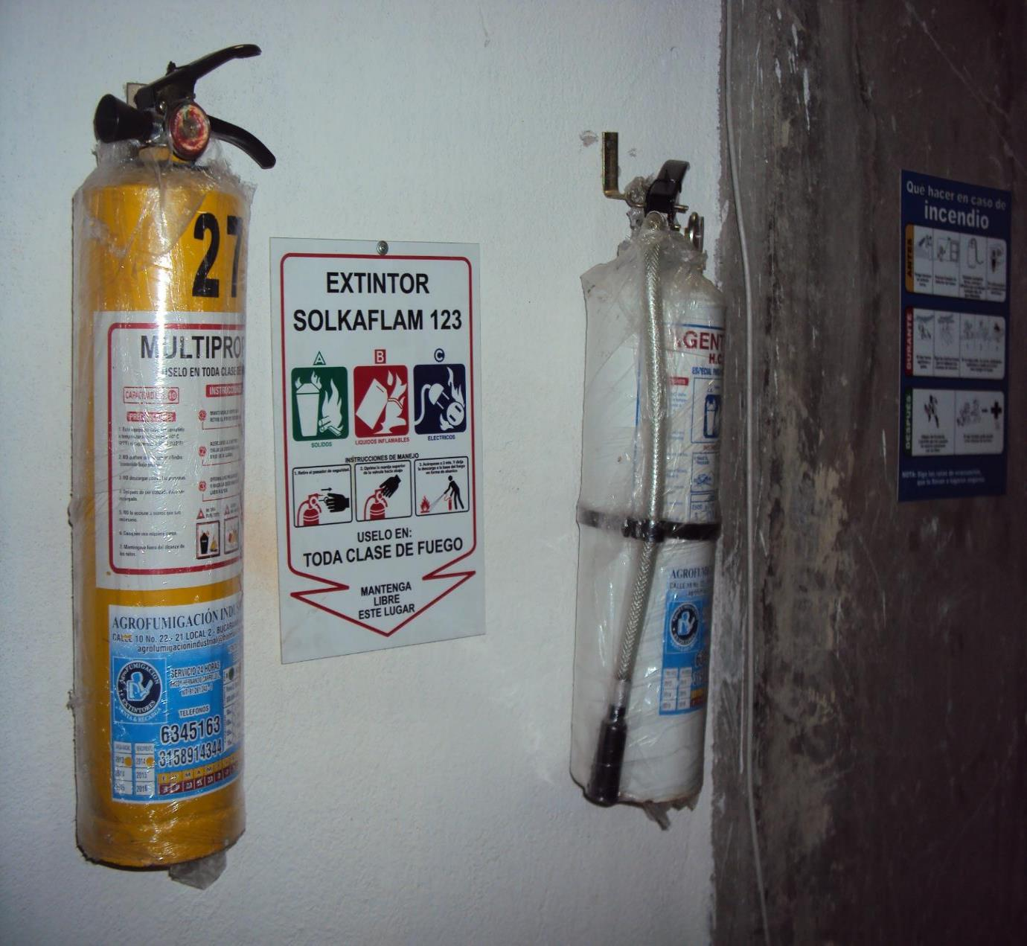
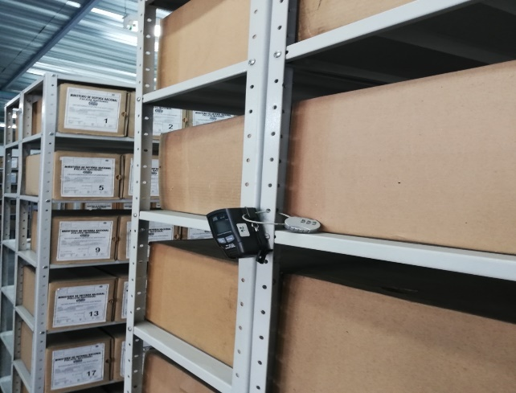
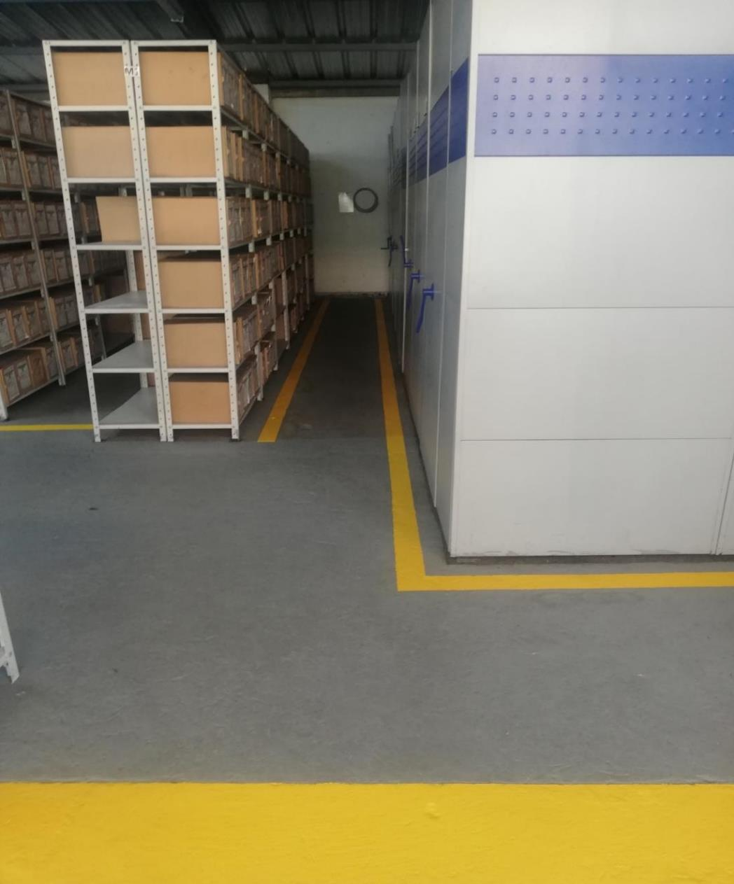
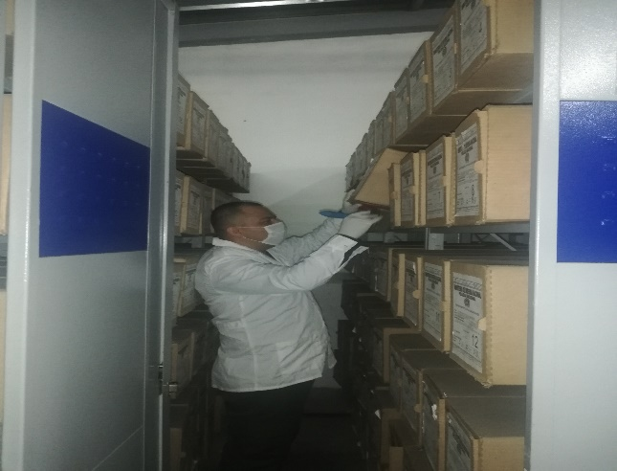

C. CARACTERÍSTICAS DE LA DOCUMENTACIÓN
IDENTIFICACIÓN DEL FONDO ACUMULDADO O DOCUMENTAL
UNIDAD POLICIAL |  |  |  |  |  |  |  |  |  |  | DEPENDENCIA PRODUCTORA:
ACERVO DOCUMENTAL
Fechas Extremas Acervo Documental |  |  |  |  |  | Cantidades de Unidades de Conservación Cajas |  | Cantidad Soporte Documental
Fecha Inicial |  | dia: | mes: | año: |  |  |  | Archivo de Gestión | Papel (carpetas) | Análogo | Digital | Planos | Libros | Videos | Fotografías |  | Cintas |  | Microfilmes |  | Magnéticos y ópticos |  | Pergaminos
fecha final |  | dia: | mes: | año:
Fecha Inicial |  | 1 | 1 | 1993 |  |  |  | Archivo Central | Papel (carpetas) | Análogo | Digital | Planos | Libros | Videos | Fotografías |  | Cintas |  | Microfilmes |  | Magnéticos y ópticos |  | Pergaminos
fecha final |  | 31 | 12 | 2017 |  |  |  |  | 16058 | N/A | N/A | N/A | 2932 | N/A | N/A |  | N/A |  | N/A |  | N/A |  | N/A
...
 |  |  |  |  |  |  | Archivo Central |  |  | Labores de mantenimiento en las areas de almacenamiento y puestos de trabajo. |  |  | Informe de actividades del Sistema Integrado de Conservación (SIC comunicación oficial Nro.S-2020-046955-/ COMAN- GUGED-86.33 del 31/03/2020 |  |  | Trimestral
 |  |  |  |  |  |  | Archivo Central |  |  | Fumigación en areas de almacenamiento (cajas y Estantes) |  |  | Informe de actividades del Sistema Integrado de Conservación (SIC comunicación oficial Nro2020-046955-DESAN del 26/03/2020 |  |  | Semestral
 |  |  |  |  |  |  | Archivo Central |  |  | Medicion de temperatura y humedad relativa en las areas de almacenamiento. |  |  | Informe de actividades del Sistema Integrado de Conservación (SIC comunicación oficial Nro2020-046955-DESAN del 26/03/2020 |  |  | Diario
 |  |  |  |  |  |  | Archivo Central |  |  | Aunque cuenta espacio para conservar y preservar la información, se requiere adecuación de las instalaciones de acuerdo a lo establecido por el Archivo General de la Nacional, las cuales no se han realizado teniendo en cuenta que no son instalaciones propias del Departamento de Policía Santander. |  |  | Informe de actividades del Sistema Integrado de Conservación (SIC comunicación oficial Nro2020-046955-DESAN del 26/03/2020 |  |  | Semestral
 |  |  |  |  |  |  | Archivo Central |  |  | Se ha realizado simulacro de evacuación en caso de catástrofe natural, de igual manera plan prevención, contingencia y atención de desastres, el cual se realizó el dia 03/02/2019 |  |  | Plan de prevención y atención de desastres |  |  | Trimestral |  |  |  |  | El 08 de Febrero se realizó un simulacro de atención de desastres naturales, bajo la supervisión del personal de PONALSAR y brigadistas del complejo fuerte sur, para el segundo semestre vigencia 2020, no se ejecutó por situaciones de bioseguridad ante el COVID-19.
...
 |  |  |  |  |  |  | Archivo Central |  |  | Labores de mantenimiento en las areas de almacenamiento y puestos de trabajo. |  |  | Informe de actividades del Sistema Integrado de Conservación (SIC comunicación oficial Nro.S-2020-046955-/ COMAN- GUGED-86.33 del 31/03/2020 |  |  | Trimestral
 |  |  |  |  |  |  | Clase de Archivo |  |  | Actividad |  |  | Evidencia |  |  | periodicidad |  |  |  |  | Observaciones
 |  |  |  |  |  |  | Archivo Central |  |  | Adquirir digitalizadora o microfilmadora para guardar la informacion en medio magnetico. |  |  | Plan de necesidades 2019, mediante comunicación oficial Nro.S-2020-012196 DESAN del 28/01/2020 |  |  | Anual |  |  |  |  | Se han presentado proyectos para adquirir elementos tecnologicos, los cuales no han sido aprobados por la falta de recursos en la unidad.
...
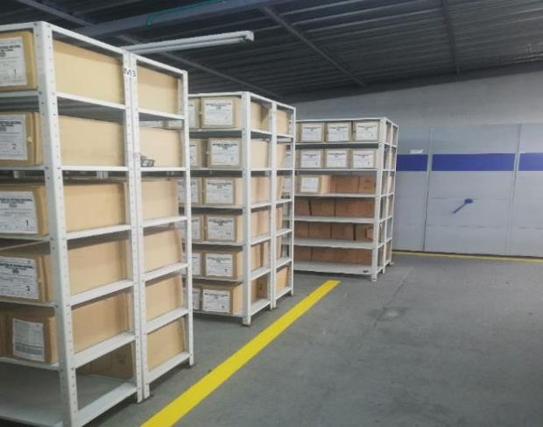
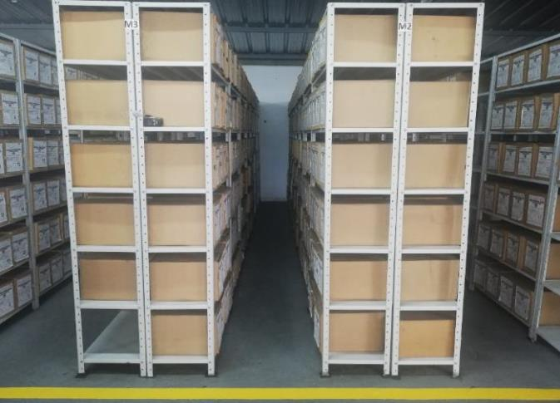
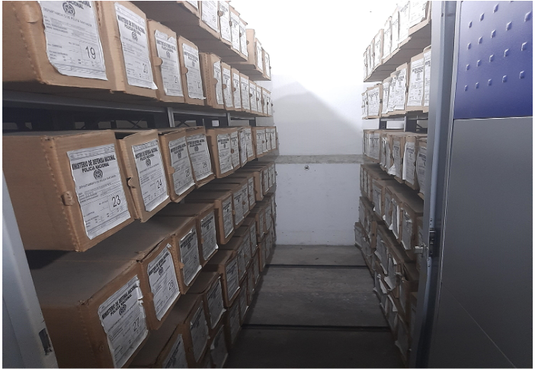
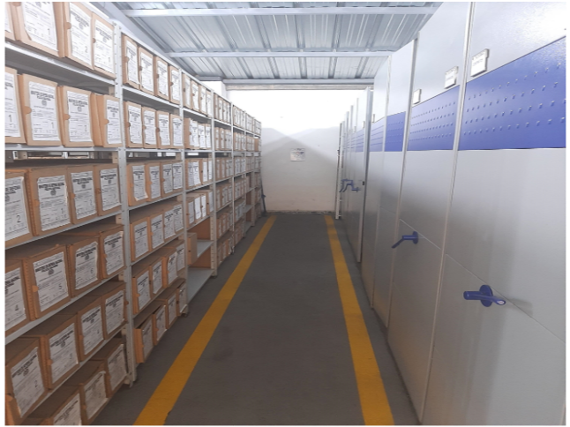

 |  |  |  | 12 | 1 | 2021 |  | Fecha de Elaboración |  | 13 | 1 | 2021 |  |  |  | VISTO BUENO JEFE DE LA UNIDAD
 |  |  |  | PT.WILLINTONG EDUARDO ORTIZ TRIANA |  |  |  | Jefe Grupo de Gestión Documental |  | IT. FABIO NEL BAUTISTA NIAMPIRA |  |  |  |  |  | Comandante de Unidad |  | CR.IVÁN DARÍO SANTAMARÍA MONTOYA
 |  |  |  | Grado Nombres y Apellidos |  |  |  |  |  | Grado Nombres y Apellidos |  |  |  |  |  |  | Grado Nombres y Apellidos

 |  |  |  |  |  |  |  | Firma :______________________________________________________________________________ |  |  |  |  |  |  |  |  | Firma :_________________________________________________________________________
...
 | CIUDAD: Denominación de la ciudad y departamento al cual pertenece la dependencia productora. Ejemplo: CALI, VALLE DEL CAUCA
...

